処理フロー
機能設計書 |  |  | システム名 |  |  |  | プロジェクト名 |  |  | 登録日付 |  |  | 更新日付
 |  |  | Biz-X POTTS
処理フロー |  |  | サブシステム名 |  |  |  | 機能名名 |  |  | 登録担当者 |  |  | 更新担当者
 |  |  | システム |  |  |  | チャットボート

POTTS
 | フロー |  |  |  | No | テーブル名 |  |  | ID |  | IO | C | R | U | D
 |  |  |  |  | 1 | チャットボット |  |  | chat_bots
 |  |  |  |  | 2
 |  |  |  |  | 3
 |  |  |  |  | 4
チャットボット
 |  |  |  |  | 5
 |  |  |  |  | 6
 |  |  |  |  | 7
 |  |  |  |  | 8
 |  |  |  |  | 9
送信ボタン
内容返し
 |  |  |  |  | 10
 |  |  |  |  | 11
 |  |  |  |  | 12
 |  |  |  |  | 13
ヘルプ（CMS）
 |  |  |  |  | 14
チャットボットAPI
（POTTS向け）
チャットボットAPI（X社向け)
 |  |  |  |  | 15
チャットボットAPI（X社向け
チャットボットAPI（X社向け
 |  |  |  |  | 補足
チャットボットAPI（X社向け
 |  |  |  |  |  |  |  | ・WORDPRESS
 |  |  |  | ・AIの検討

 |  | CMSの詳細は仕様書「BX_CMS_1001_ヘルプ設計書.xlsx」をご参照すること。

画面
機能設計書 |  |  |  |  |  | システム名 | プロジェクト名 |  |  | 登録日付 | 更新日付
 |  |  |  |  |  | Biz-X POTTS
画面レイアウト |  |  |  |  |  | サブシステム名 | 機能名名 |  |  | 登録担当者 | 更新担当者
 |  |  |  |  |  | システム | チャットボート

 | 画面レイアウト

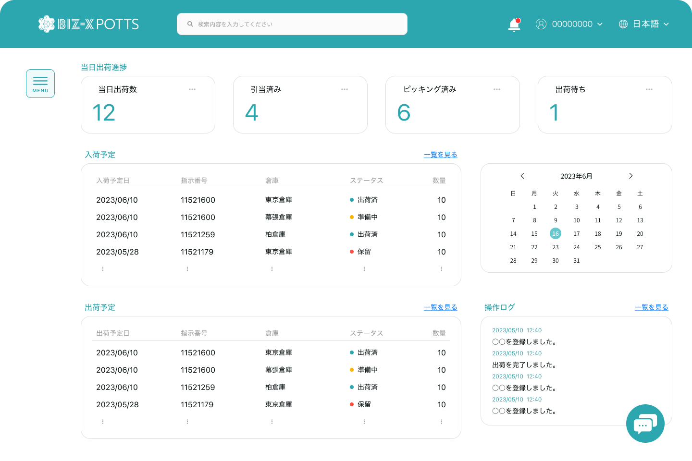
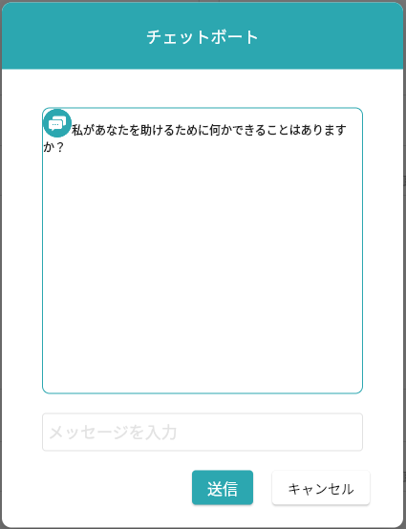
チャットボット
チャットボットに向けのアプリ
（独立にさせたい）

 |  | ・アイコンはそのままでして、クリックすると画面を表示する。 |  |  |  |  |  | ・チャットと会話チャット⇒コントローラー
 |  | ・サイズ（大きさ）の自由調整が欲しい |  |  |  |  |  |  | アドインのdllとか
 |  | ・AI導入について、無料版は少ない、有料契約
 |  |  | ⇒無料SDK等（CHATGPTなど）
 |  |  |  | 確認必要？

 |  |  |  | 実施してほしいこと。
 |  |  |  |  | ・ヘルプの内容を自動更新

 |  | ・Dialogflowの実現をご確認？

 |  | ・チャットボットとヘルプは、別売りでプランを作ってほしい
 |  |  | ⇒汎用的な画面と、API等を作って、ほかの会社でも売れるようにしてください。

画面項目定義 (SP)
機能設計書 |  |  | システム名 |  |  |  | プロジェクト名 |  |  |  |  |  | 登録日付 |  |  | 更新日付
 |  |  | Biz-X POTTS
画面項目定義 |  |  | サブシステム名 |  |  |  | 機能名名 |  |  |  |  |  | 登録担当者 |  |  | 更新担当者
 |  |  | システム |  |  |  | チャットボート

PC端を参照
No | 項目名 | ID | 種類 | 属性 | DB 桁数 | 画面 桁数 | IO | タブ | 必須 | 表示 | 配置 | IME | ref | chk | 書式 |  | 概要 | 登録時仕様 |  | 更新時仕様
 |  |  |  |  |  |  |  |  |  |  |  |  |  |  |  |  |  | 取得元 | 仕様 | 取得元 （照会/削除も同様） | 仕様

 | ログイン
 | ユーザーID |  |  |  |  |  |  |  | 〇 |  |  |  |  |  |  |  |  | supabase-user | email
 | パスワード |  |  |  |  |  |  |  | 〇 |  |  |  |  |  |  |  |  | supabase-user | encrypted_password

 | パスワード忘れる
 | ユーザーID |  |  |  |  |  |  |  | 〇 |  |  |  |  |  |  |  |  | supabase-user | email

 | リセット
 | 新パスワード |  |  |  |  |  |  |  | 〇 |  |  |  |  |  |  |  |  | supabase-user | encrypted_password
 | 新パスワード再入力 |  |  |  |  |  |  |  | 〇 |  |  |  |  |  |  |  |  | supabase-user | encrypted_password

イベント仕様 (SP)
機能設計書 |  |  | システム名 |  | プロジェクト名 | 登録日付 |  | 更新日付
 |  |  | Biz-X POTTS
イベント仕様 |  |  | サブシステム名 |  | 機能名名 | 登録担当者 |  | 更新担当者
 |  |  | システム |  | チャットボート

PC端を参照
No | 対象 | イベント |  | 処理内容 |  |  | 備考
1 |  | 画面初期 |  | 默认显示日语
2 |  | 登录 |  | 输入用户名和密码点击登录按钮进行登录 |  |  | 使用表：auth：user 关联表：public：user
3 |  | 忘记密码 |  | 点击忘记密码，跳转到忘记密码页面，输入账号，点击确定，会给账户发送重置密码邮件。邮件中点击链接跳转后，重置密码页面。输入两遍新密码。点击确定更新密码 更新链接只能点击一次 |  |  | 使用表：auth：user
4 |  | 新规登录 |  | 跳转到注册页面

